契約番号の確認方法
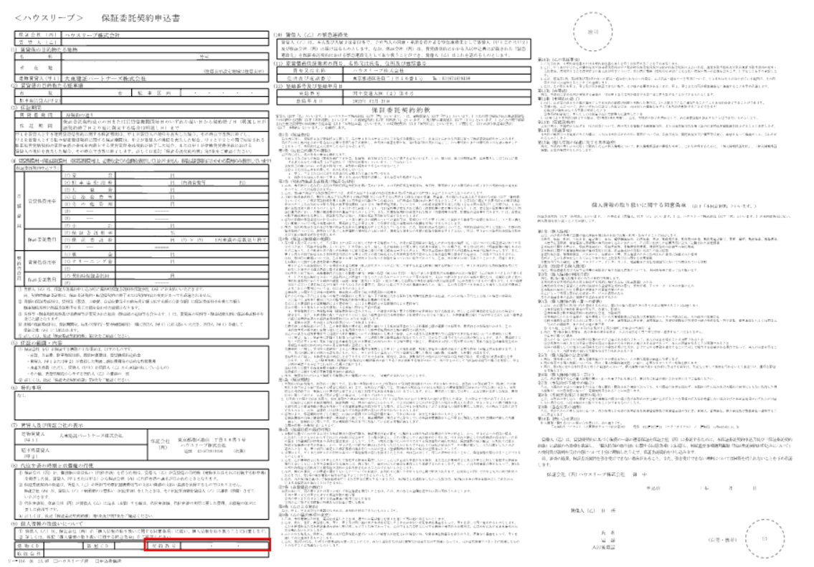
保証委託契約申込書の左下にある契約番号欄に記載されている番号をご確認ください。

